Артем
 | ПРАЙС-ЛИСТ НА АВТОДОСТАВКУ ПОДРАЗДЕЛЕНИЕ АРТЕМ
Цены в руб. с учетом НДС |  | Доставка по городу |  |  | 2026-04-23

 | до 1,5тн (без крана) |  | до 5тн (с краном) | до 10тн (с краном) | до 26тн (без крана)
Длина кузова | 3,8 м |  | 5,9м | 9м | 13м
1 зона | 4500 |  | 8800-10250 | 20500 | по запросу
2 зона | 4500 |  | 8800 | 18000 | по запросу
3 зона | 5200 |  | 10250-11700 | 20500 | по запросу
4 зона | до 5200 |  | до 7350 | по запросу | по запросу
 |  |  | Границы городской доставки
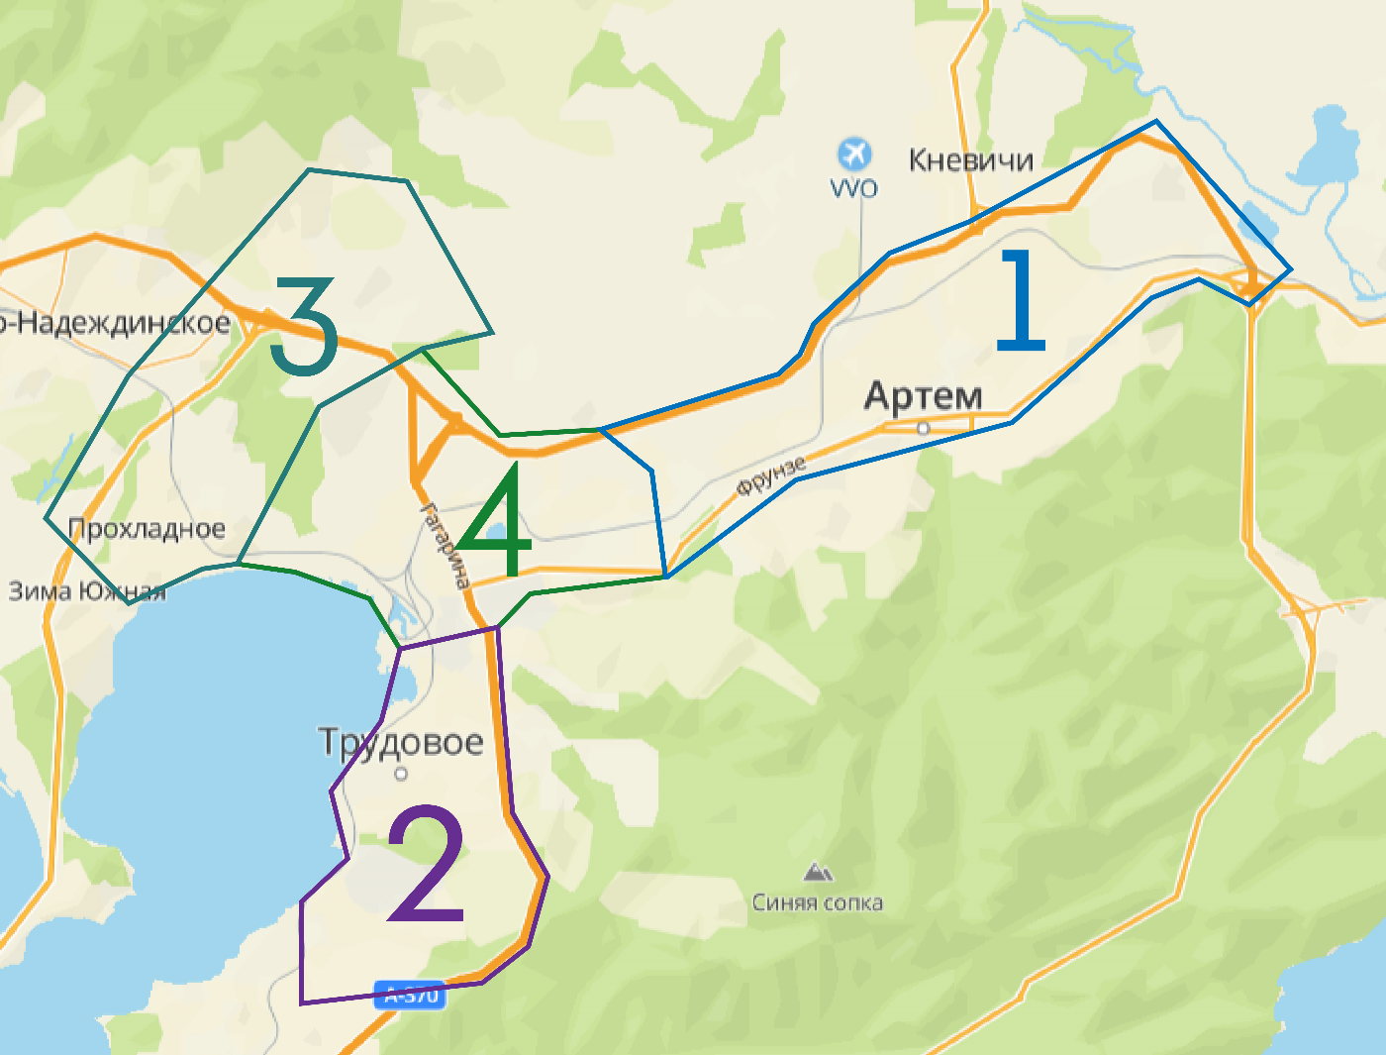

Цены в руб. с учетом НДС |  | Доставка по межгороду

 | до 1,5тн (без крана) |  | до 5тн (с краном) | до 10тн (с краном) | до 26тн (без крана)
Длина кузова | 4м |  | 5,9м | 9м | 13м
Владивосток | 6600-7400 |  | 13200-14600 | 26500 | по запросу
порт Владивосток | 7400 |  | 13200 | 26500 | по запросу
Находка | 22000 |  | 33700 | 58000 | по запросу
Уссурийск | 13200 |  | 22000 | 44000 | по запросу
Спасск-Дальний | 30800 |  | 38100 | 76200 | по запросу
Фокино | 11800 |  | 26500 | 53000 | по запросу
Партизанск | 21300 |  | 35200 | 70400 | по запросу
Ливадия | 18300 |  | 29300 | 58600 | по запросу
Большой Камень | 13200 |  | 23500 | 47000 | по запросу

ДОПОЛНИТЕЛЬНЫЕ УСЛУГИ ПО ДОСТАВКЕ

График осуществления доставок |  |  |  | пн-пт с 09.00 до 17.00, сб-по согласованию, в праздничные дни доставки не осуществляются
График осуществления бесплатных доставок до офисов ЦК в г.Уссурийск, г.Находка |  |  |  | еженедельно
Срок осуществления доставки (полный тариф) |  |  |  | На следующий день после размещения и оплаты заказа, при условии подтверждения заявки на доставку до 15.00
Доставка по направлениям, не указанным в прайсе |  |  |  | по запросу
Простой транспорта под разгрузкой более 1-го часа |  |  |  | Начиная со 2-го часа берется дополнительная оплата за простой в размере - 1500 руб/час (малотоннажный транспорт до 3тн), 4000 руб/час (для машин грузоподъемностью от 20тн)
Срыв автодоставки (отказ Заказчика от доставки в день доставки до момента выезда ТС со склада ЦК; изменение адреса доставки во время выполнения рейса) |  |  |  | 2500 руб
Варианты расчета |  |  |  | безналичный расчет с НДС, безналичный расчет без НДС

Благовещенск
 | ПРАЙС-ЛИСТ НА АВТОДОСТАВКУ ПОДРАЗДЕЛЕНИЕ БЛАГОВЕЩЕНСК

Цены в руб. c НДС |  | Доставка по городу |  |  | 2026-04-23

 | до 3тн (без крана) |  | до 5тн (с краном) | до 10тн (с краном) | до 26тн (без крана)
Длина кузова | 4,5м |  | 5,9м | 9м | 12м
1 зона | от 2300 |  | 4200/час | 7000/час | 5000/час
2 зона | от 2650 |  | 4200/час | 7000/час | 5000/час
3 зона | от 3260 |  | 7,000 | 8,000 | 7000
4 зона | от 4300 |  | 7,000 | 8,000 | индивидуально
5 зона | от 5300 |  | 7,000 | 8,000 | индивидуально

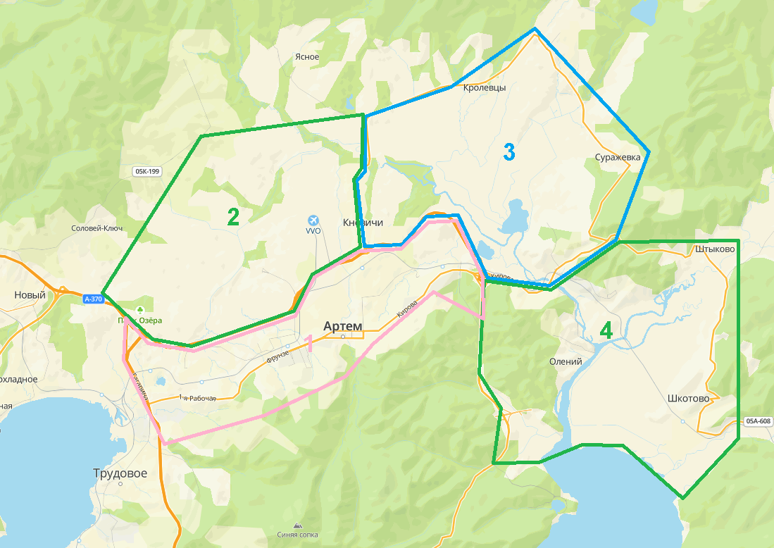
 |  |  | Границы городской доставки
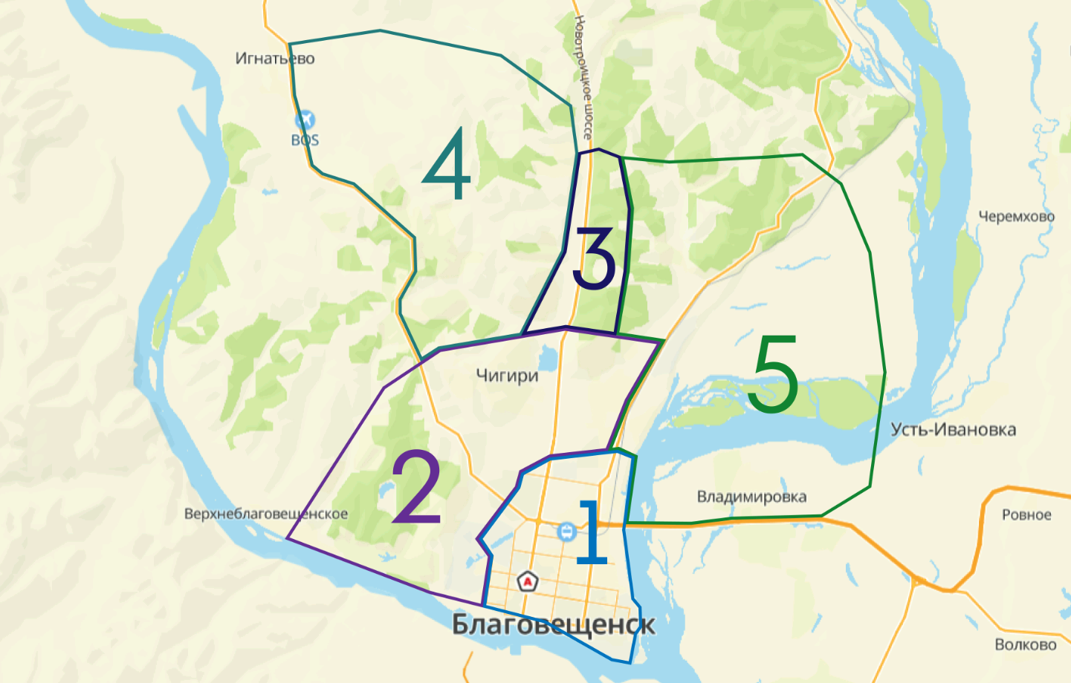

Цены в руб. БЕЗ УЧЕТА НДС |  | Доставка в отдаленные районы

маршрут | до 3тн (без крана) |  | до 5тн (с краном) | до 10тн (с краном) | до 26тн (без крана)
Длина кузова | 4,2м |  | 5,9м | 9м | 12м
Волково. Каникурган. Ровное. Усть-Ивановка. Заречный | 4,850 |  | 8,500 | 10,650 | 15000
Новотроицкое. | 4,850 |  | 8,500 | 10,650 | 15000
Толстовка. Лозовое. Грибское | индивидуально |  | индивидуально | индивидуально
Белогорье. | индивидуально |  | индивидуально | индивидуально
Марково. | индивидуально |  | индивидуально | индивидуально
Ивановка. Черемхово.Крещеновка. Дмитриевка. | 5,000 |  | 9,850 | 15,000 | индивидуально
Михайловка. Новинка. Грязнушка. | 5,000 |  | 9,850 | индивидуально | индивидуально
Садовое. Успеновка. Орлецкое. Луговое. Богородское. Большеозерка. Гродеково.Егорьевка | индивидуально |  | индивидуально | индивидуально | индивидуально
Более 60км - расчет доставки по запросу

ДОПОЛНИТЕЛЬНЫЕ УСЛУГИ ПО ДОСТАВКЕ

График осуществления доставок |  |  |  | пн-пт с 09.00 до 17.00, сб-по согласованию, в праздничные дни доставки не осуществляются
Срок осуществления доставки (полный тариф) |  |  |  | На следующий день после размещения и оплаты заказа, при условии подтверждения заявки на доставку до 15.00
Доставка по направлениям, не указанным в прайсе |  |  |  | по запросу
Простой транспорта под разгрузкой более 1-го часа |  |  |  | Начиная со 2-го часа берется дополнительная оплата за простой в размере - 1500 руб/час (малотоннажный транспорт до 3тн), 4000 руб/час (для машин грузоподъемностью от 20тн)
Срыв автодоставки (отказ Заказчика от доставки в день доставки до момента выезда ТС со склада ЦК; изменение адреса доставки во время выполнения рейса) |  |  |  | 2500 руб
Варианты расчета |  |  |  | наличный расчет, безналичный расчет с НДС, безналичный расчет без НДС

Иркутск
 | ПРАЙС-ЛИСТ НА АВТОДОСТАВКУ ПОДРАЗДЕЛЕНИЕ ИРКУТСК

Цены в руб. БЕЗ УЧЕТА НДС |  | Доставка по городу |  |  | 2026-04-23

 | до 3тн (без крана) |  | до 5тн (с краном) | до 10тн (с краном) | до 26тн (без крана)
Длина кузова | 3-4м |  | 4,5-6 м | 9м | 12м-12,5м
1 зона | 2500 |  | 6500 | 13500 | по запросу / индивидуально
2 зона | 2000 |  | 6000 | 12500 | 3900/ час
3 зона | 2000 |  | 6000 | 14500 | по запросу / индивидуально
4 зона | 3500 |  | 6500 | 15500 | по запросу / индивидуально
5 зона | 4500 |  | 6500 | 15500 | по запросу / индивидуально
6 зона | 4500 |  | 6500 | 14500 | по запросу / индивидуально

 |  |  | Границы городской доставки
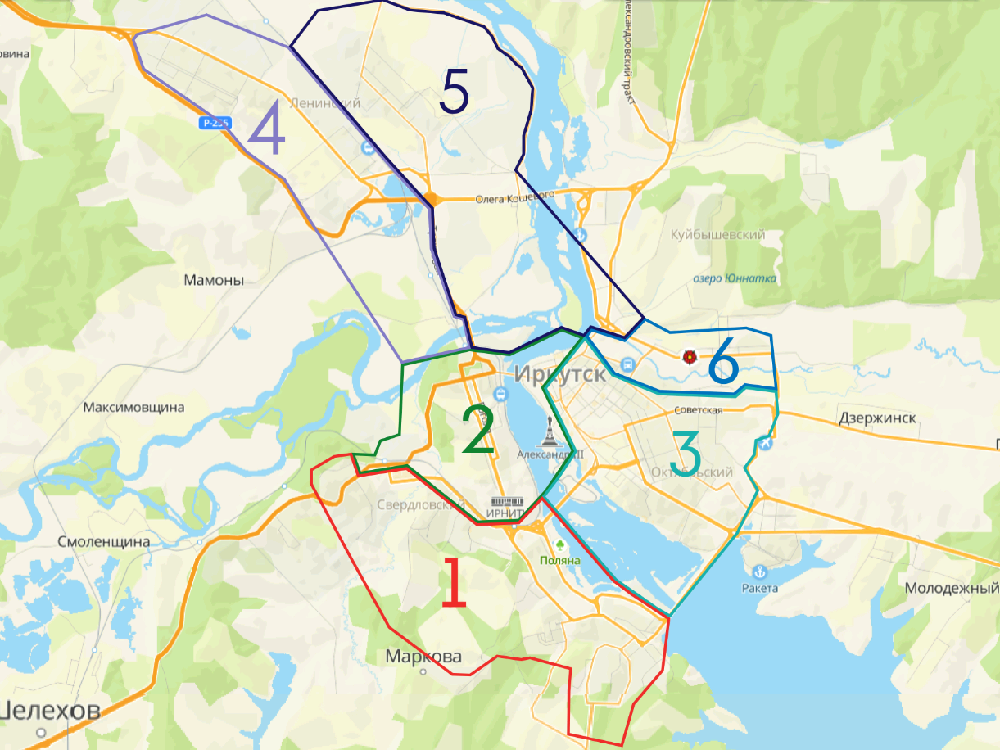

Цены в руб. БЕЗ УЧЕТА НДС |  | Доставка по межгороду

 | до 3тн (без крана) |  | до 5тн (с краном) | до 10тн (с краном) | до 26тн (без крана)
 | 4,5м |  | 5,9м | 9м | 9,5-12м
Смоленщина | 4000 |  | 6500 | по запросу / индивидуально | по запросу / индивидуально
Марково | 4000 |  | 6500 | по запросу / индивидуально | по запросу / индивидуально
Хомутово | 4500 |  | 8500 | по запросу / индивидуально | по запросу / индивидуально
Западный | 4500 |  | 7500 | по запросу / индивидуально | по запросу / индивидуально
Мамоны | 4500 |  | 7000 | по запросу / индивидуально | по запросу / индивидуально
Молодежный | 4500 |  | 7500 | по запросу / индивидуально | по запросу / индивидуально
Бурдугуз | 7000 |  | 13000 | по запросу / индивидуально | по запросу / индивидуально
Мельничная падь | 4500 |  | 7500 | по запросу / индивидуально | по запросу / индивидуально
Баклаши | 5500 |  | 7500 | по запросу / индивидуально | по запросу / индивидуально
Листвянка | 10000 |  | 18000 | по запросу / индивидуально | по запросу / индивидуально

ДОПОЛНИТЕЛЬНЫЕ УСЛУГИ ПО ДОСТАВКЕ

График осуществления доставок |  |  |  | пн-пт, с 08.00 до 17.00, сб с 09-15-00-по согласованию, в праздничные дни доставки не осуществляются
Срок осуществления доставки (полный тариф) |  |  |  | На следующий день после размещения и оплаты заказа, при условии подтверждения заявки на доставку до 15.00
Доставка по направлениям, не указанным в прайсе |  |  |  | по запросу
Простой транспорта под разгрузкой более 1-го часа |  |  |  | Начиная со 2-го часа берется дополнительная оплата за простой в размере - 1500 руб/час (малотоннажный транспорт до 3тн), 4000 руб/час (для машин грузоподъемностью от 20тн)
Срыв автодоставки (отказ Заказчика от доставки в день доставки до момента выезда ТС со склада ЦК; изменение адреса доставки во время выполнения рейса) |  |  |  | 2500 руб
Варианты расчета |  |  |  | наличный расчет, безналичный расчет с НДС, безналичный расчет без НДС

Ангарск
Цены в руб. БЕЗ УЧЕТА НДС |  | Доставка по городу Ангарск |  |  | 2026-04-23

 | до 3тн (без крана) |  | до 5тн (с краном) | до 10тн (с краном) | до 26тн (без крана)
Длина кузова | 3-4м |  | 4,5-6 м | 9м | 12м-12,5м
1 зона | 1600 |  | 6000 | 4000/час, минималка 3 часа = 12000 | 3500/ час, минималка 3 часа =10500
2 зона | 2000 |  | 6000 | 4000/час, минималка 3 часа = 12000 | 3500/ час, минималка 3 часа =10501

 |  |  | Границы зон доставки
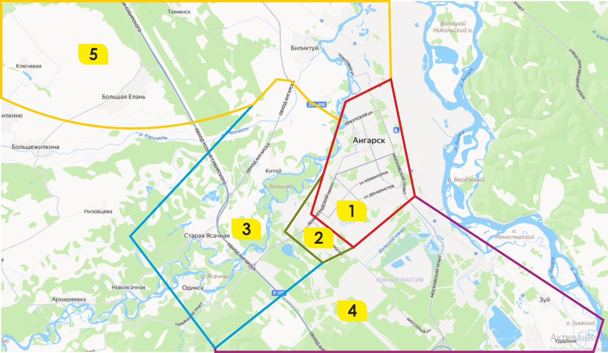

Цены в руб. БЕЗ УЧЕТА НДС |  | Доставка по межгороду

 | до 3тн (без крана) |  | до 5тн (с краном) | до 10тн (с краном) | до 26тн (без крана)
 | 4,5м |  | 5,9м | 9м | 9,5-12м
Зона 3 (территория от Ангарска до Одинска - Старая Ясачная, д.Китой, Утес) | от 2500 |  | 6000+150 руб/км | 4000/час, минималка 3 часа (по запросу) | 3500/ час, минималка 3 часа
Зона 4 (территория от Ангарска до Иркутска - п. Мегет, д. Зуй, Малая Еланка) | от 2500 |  | 6000+150 руб/км | 4000/час, минималка 3 часа (по запросу) | 3500/ час, минималка 3 часа
Зона 5 (территория от Ангарска до Усолья-Сибирского - с. Большая Елань , Большежилкино, Биликтуй, Тельма) | от 3000 |  | 6000+150 руб/км | 4000/час, минималка 3 часа (по запросу) | 3500/ час, минималка 3 часа

Красноярск
 | ПРАЙС-ЛИСТ НА АВТОДОСТАВКУ ПОДРАЗДЕЛЕНИЕ КРАСНОЯРСК

Цены в руб. БЕЗ УЧЕТА НДС |  | Доставка по городу |  |  | 2026-04-23

 | до 1,5 тн (без крана) |  | до 3 тн (без крана) | до 5 тн (без крана) | до 5 тн (с краном)
Длина кузова | 3 м |  | до 5 м | до 6 м | до 6 м
1 зона | 3300 (в черте города), все что за городом 3300+36 руб/км (3 часа) |  | 4500 (в черте города), за городом 4500+60руб/км (3 часа) | 6000 (в черте города), за городом 6000+85 руб/км (3 часа) | 7200 ( в черте города), за городом 7200+100 руб/км (3 часа)
2 зона
3 зона

 |  |  | Границы городской доставки
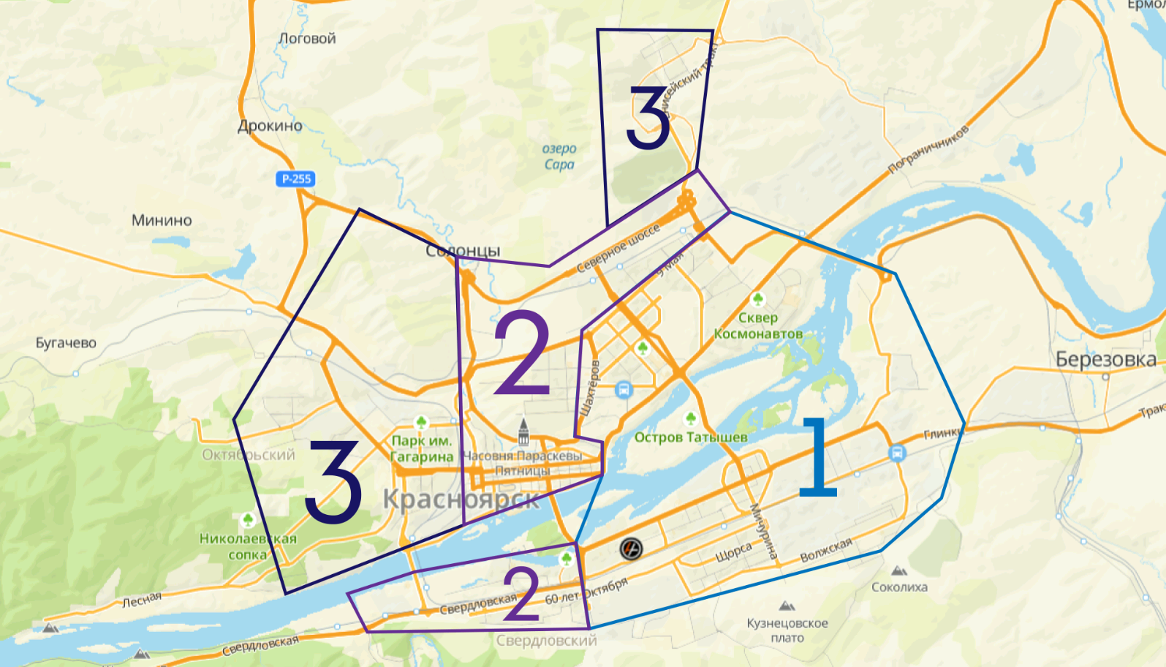

Цены в руб. БЕЗ УЧЕТА НДС |  | Доставка по межгороду

 | до 1,5 тн (без крана) |  | до 3 тн (без крана) | до 5 тн (без крана) | до 5 тн (с краном)
Длина кузова | 3 м |  | до 5 м | до 6 м | до 6 м
пгт. Березовка | 4,200 |  | 6,000 | 8,000 | 9600
д. Ермолаево, д.Терентьево, д. Есаулово | 5,000 |  | 7,400 | 10,000 | 11,900
д. Киндяково - п. Челноково - д. Бархатово | 5,000 |  | 7,200 | 10,000 | 11,600
г. Сосновоборск | 5,000 |  | 7,200 | 9,900 | 11,700
п. Тартат - п. Подгорный - п. Новый путь | 5,600 |  | 8,300 | 11,300 | 13,400
г. Железногорск | 5,500 |  | 8,200 | 11,200 | 13,300
д. Зыково | 4,300 |  | 6,100 | 8,300 | 9,800
д. Маганск | 5,000 |  | 7,200 | 9,800 | 11,600
д. Вознесенка - д. Лопатино | 4,800 |  | 7,000 | 9,400 | 11,200
д. Камарчага -д. Шалинское | 6,600 |  | 9,900 | 13,650 | 16,200
д. Кускун - д. М.Кускун | 5,300 |  | 7,800 | 10,700 | 12,700
д. Кубеково | 4,200 |  | 6,000 | 8,100 | 9,600
д. Сухая Балка - д. Старцево | 4,200 |  | 6,000 | 8,200 | 9,700
п. Придорожный - д. Шуваево | 4,600 |  | 6,600 | 9,000 | 10,700
д. Таскино - д. Погорелка | 5,000 |  | 7,200 | 10,500 | 12,400
п. Родниковый - д. Миндерла | 5,300 |  | 7,800 | 10,600 | 12,500
п. Солонцы | 3,800 |  | 5,300 | 7,100 | 8,400
д. Минино - д. Бугачево | 3,900 |  | 5,500 | 7,400 | 8,800
п. Элита - ст. Минино | 4,200 |  | 6,000 | 8,200 | 9,700
п. Дрокино - п. Логовой - п. Творогово | 4,100 |  | 5,700 | 7,700 | 9,200
п. Емельяново | 3,400 |  | 6,000 | 8,200 | 9,700
п. Кедровый - п. 13 Борцов | 5,200 |  | 7,700 | 10,500 | 12,400
п. Слизнево | 4,200 |  | 6,000 | 8,200 | 9,700
с. Овсянка | 4,500 |  | 6,400 | 8,700 | 10,300
п. Усть-Мана | 4,500 |  | 6,200 | 8,400 | 10,000
п. Манский | 4,600 |  | 6,700 | 9,100 | 10,800
г. Дивногорск | 4,700 |  | 6,800 | 8,300 | 11,000

ДОПОЛНИТЕЛЬНЫЕ УСЛУГИ ПО ДОСТАВКЕ

График осуществления доставок |  |  |  | пн-пт с 09.00 до 17.00, сб-по согласованию, в праздничные дни доставки не осуществляются
Срок осуществления доставки (полный тариф) |  |  |  | На следующий день после размещения и оплаты заказа, при условии подтверждения заявки на доставку до 15.00
Доставка по направлениям, не указанным в прайсе |  |  |  | по запросу
Простой транспорта под разгрузкой более 1-го часа |  |  |  | Начиная со 2-го часа берется дополнительная оплата за простой в размере - 1500 руб/час (малотоннажный транспорт до 3тн), 4000 руб/час (для машин грузоподъемностью от 20тн)
Срыв автодоставки (отказ Заказчика от доставки в день доставки до момента выезда ТС со склада ЦК; изменение адреса доставки во время выполнения рейса) |  |  |  | 2500 руб
Варианты расчета |  |  |  | наличный расчет, безналичный расчет с НДС, безналичный расчет без НДС

